Anexo 1
Pantalla de matriculación

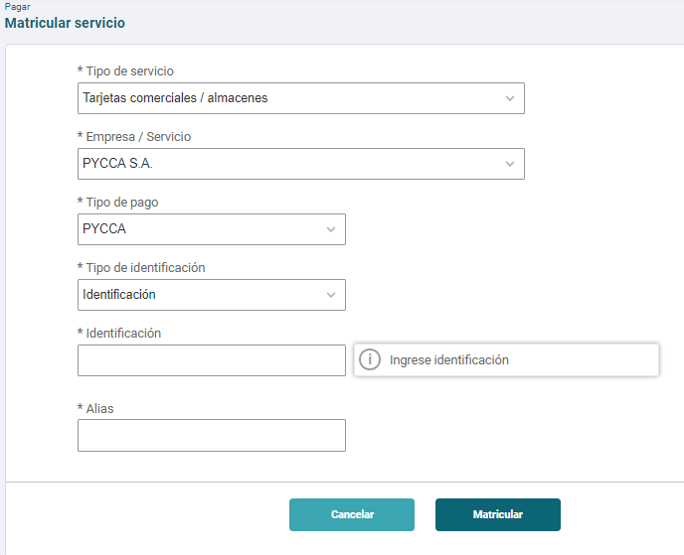

Matricular el número de cédula

Consulta de Valor Minimo

 | Boton Pagar una vez matriculado |  |  |  |  |  |  |  |  |  | Consulta despues de la matriculación
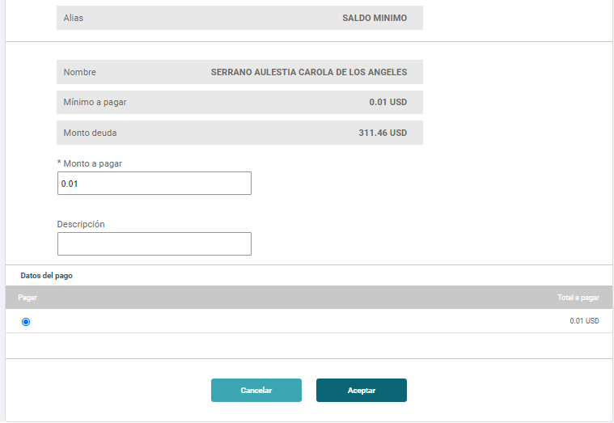

Pago tarjeta

 |  | Pago mayor que el minimo y menor que el pago Total |  |  |  |  |  |  |  |  |  | Pago Minimo |  | Pago menor que el Pago monto minimo | Pago Total

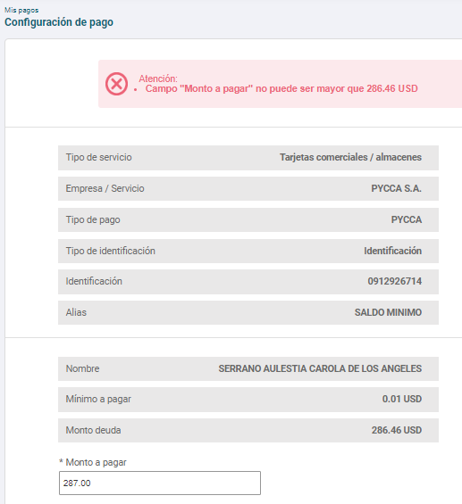
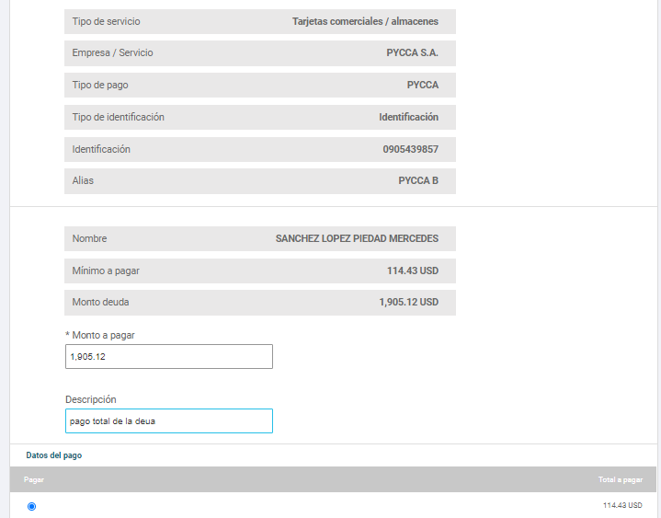
 | C.I.: 0912926714 |  |  |  |  |  |  |  |  |  |  | C.I.: 0912926714
 | Monto a Pagar: $ 311.46 |  |  |  |  |  |  |  |  |  |  | Monto a Pagar: $ 218.63
 | Monto Minimo: $ 0.01 |  |  |  |  |  |  |  |  |  |  | Monto Minimo: $ 79.25
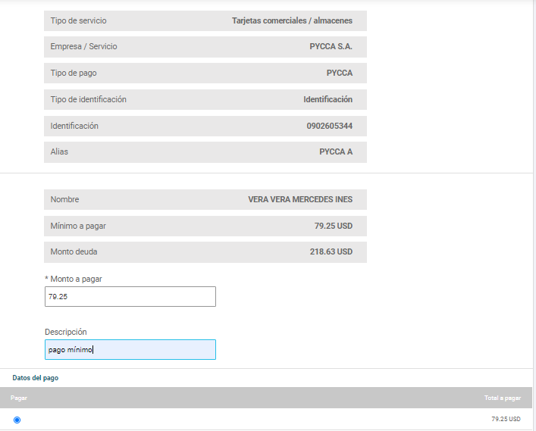
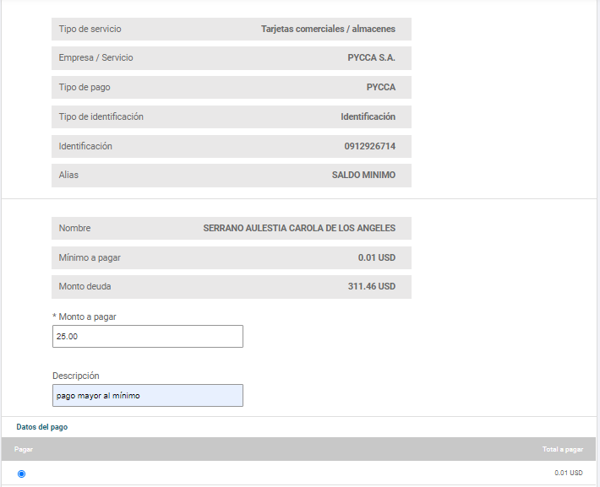

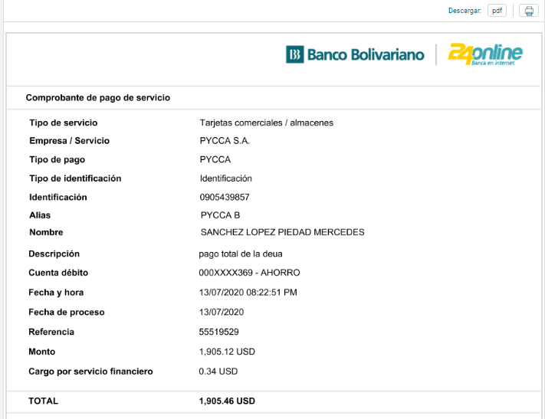
 |  |  |  |  |  |  |  |  |  |  |  |  | No tiene deuda
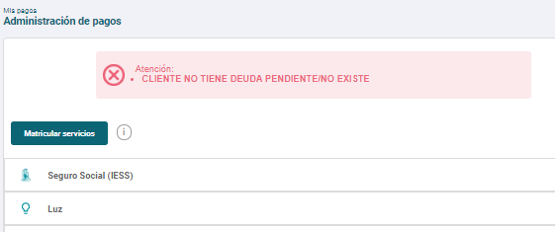

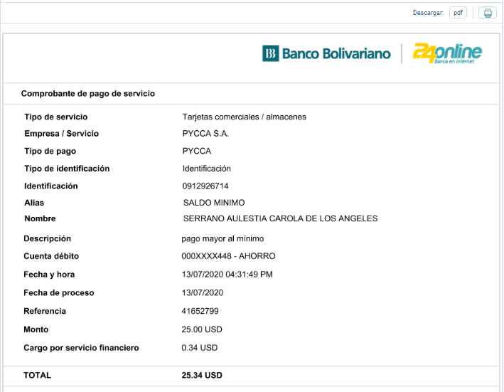
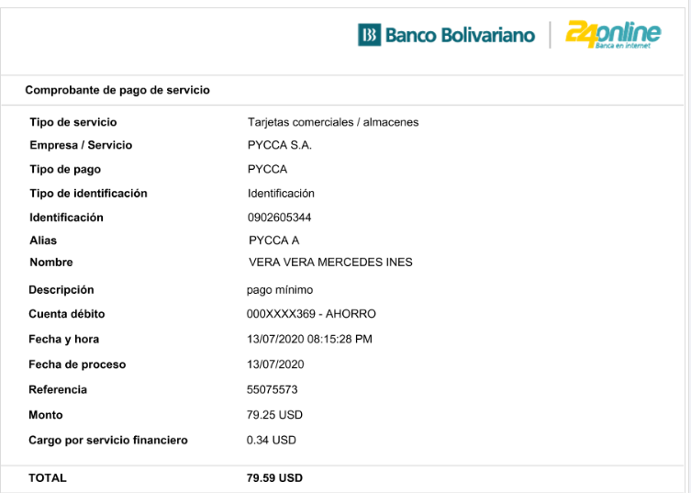

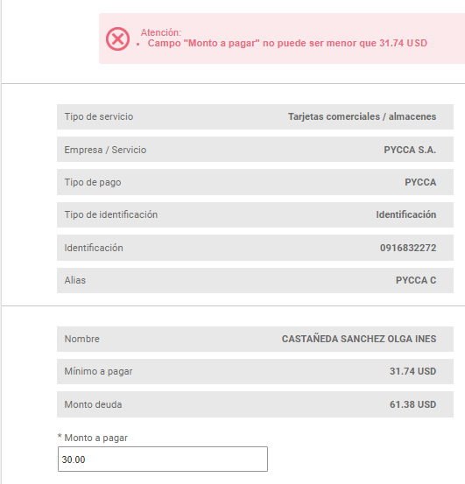

 |  |  |  |  |  |  |  |  |  |  |  |  | No se puede hacer pagos menos del mínimo.

Cubo

Tarjeta Comercial / Almacenes (Depósito en línea) |  |  |  |  |  | Nuevo

 |  |  | Depósito especial |  |  | Pago de comisión
Fecha pago | código | usuario | cta. aho | cta. cte | Cuenta | Ahorros | Corriente | Pago Total | Canal
2020-07-29 | 0905343422 | 1705243804 |  | $23.00 | 5005070292 |  | 0.35 |  | 24 Online | consulta y pago | PYCCA (8460)

tr_fecha_real tr_fecha_contable tr_codigo_cliente tr_num_cedula_ruc tr_tipo_id tr_ambito tr_tipo_canal tr_codigo_canal tr_codigo_transaccion tr_codigo_operador tr_codigo_oficina tr_codigo_empresa_servicio tr_tipo_cuenta_debito tr_tipo_cuenta_credito tr_cuenta_debito tr_cuenta_credito tr_monto_efectivo tr_monto_cheque tr_id_tarjeta tr_modelo_dispositivo tr_sistema_dispositivo tr_valor_comision tr_referencia_pago
--------------------------- --------------------------- ----------------- ------------------------------ ---------- --------- ------------- --------------- --------------------- ------------------------------ ----------------- -------------------------- -
Jul 29 2020 4:08PM Jul 28 2020 12:00AM 1396206 1705243804 C BP 6 30 20568460 OPE998 50 8460 3 (null) 5005070292 (null) 23.00 (null) (null) (null) (null) 0.35 4673258
Jul 29 2020 4:07PM Jul 28 2020 12:00AM 1396206 1705243804 C BP 6 30 20578460 OPE998 50 8460 (null) (null) (null) (null) (null) (null) (null) (null) (null) (null) 4673254

Transferencia Especial (Depósito especial) |  |  |  |  | Existente

 |  |  | Depósito especial |  |  | Pago de comisión
Fecha pago | código | usuario | cta. aho | cta. cte | Cuenta | Ahorros | Corriente | Pago Total | Canal
2020-07-30 | 0921939450 | 1705243804 |  | $200.99 | 5005070292 |  | 0.35 |  | 24 Online | consulta y pago | PYCCA (412)

tr_fecha_real tr_fecha_contable tr_codigo_cliente tr_num_cedula_ruc tr_tipo_id tr_ambito tr_tipo_canal tr_codigo_canal tr_codigo_transaccion tr_codigo_operador tr_codigo_oficina tr_codigo_empresa_servicio tr_tipo_cuenta_debito tr_tipo_cuenta_credito tr_cuenta_debito tr_cuenta_credito tr_monto_efectivo tr_monto_cheque tr_id_tarjeta tr_modelo_dispositivo tr_sistema_dispositivo tr_valor_comision tr_referencia_pago
--------------------------- --------------------------- ----------------- ------------------------------ ---------- --------- ------------- --------------- --------------------- ------------------------------ ----------------- -------------------------- -
Jul 30 2020 2:49PM Jul 30 2020 12:00AM 1396206 1705243804 C BP 6 30 2056412 OPE998 50 412 3 (null) 5005070292 (null) 200.99 (null) (null) (null) (null) 0.35 4679016
Jul 30 2020 2:48PM Jul 30 2020 12:00AM 1396206 1705243804 C BP 6 30 2057412 OPE998 50 412 (null) (null) (null) (null) (null) (null) (null) (null) (null) (null) 4679006

Avances GAP
Resumen de Avances de Pruebas - Vista para Testing

ESTATUS DE PRUEBAS
Estatus de Prueba
Total de Casos de Prueba Iniciales | 9
Casos de Prueba Exitosos | 9
Casos de Prueba Fallidos | 0
Casos de Prueba Pendientes | 0
Cobertura en Pruebas | 100 %
Pendiente | 0%

Cobertura de Prueba

